CMP-02
Unidad de Compras
Solicitud de cotización
Código:
F-CMP-13
Versión: 3
20 de septiembre, 2019

 |  |  |  |  |  | Fecha: | 2025-05-13

Estimado proveedor:
El Colegio de Licenciados y Profesores, le solicita de la manera más atenta, remitir la cotización de los bienes o servicios que se detallan a continuación. La oferta debe contar como mínimo con la siguiente información:

Información mínima de cotización:
1. Nombre completo o razón social de la empresa.
2. Número de cédula física o Jurídica.
3. Dirección Exacta.
4. Número de teléfono.
5. Correo electrónico.
6. Cuenta cliente y nombre del banco donde se deberá realizar la transferencia en caso de contratación, dicha cuenta debe estar a nombre de la razón social o persona física ofertante.

7. Toda oferta deberá presentarse sin tachaduras ni borrones.
8. Forma de pago.
9. Tiempo de entrega o fecha del servicio.
10. La oferta deberá ser firmada por el representante legal o su agente debidamente autorizado.

Para que la cotización sea considerada, el oferente debe estar al día con la CCSS y la Administración Tributaria

Descripción del servicio requerido: (incluye: color, tamaño, marca, estilo, cantidad, medidas, fecha de la necesidad u otra especificación técnica necesaria).

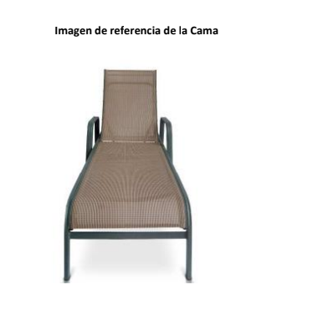

Los requisitos marcados con una X, serán lo que deberá adjuntar en su cotización o bien tomar en cuenta sin excepción alguna, en caso de no cumplir con alguno de ellos, debe indicarlo por escrito. (Los espacios demarcados como N/A no son requeridos en su cotización)

 | Servicios
 | N/A | Currículo (en caso de servicios profesionales) |  | N/A | Referencias comerciales (en caso de proveedores nuevos)
 | N/A | Manipulación de alimentos (servicios de alimentación) |  | N/A | Acreditaciones o certificaciones( en caso de servicios técnicos)
 | N/A | Otros adicionales (según el criterio técnico) |  | N/A | Pólizas responsabilida Civil
 | Bienes
 | X | Garantía (Indicar plazo)______________ |  | N/A | Otros: ________________________________________________
 | Transportes:
 | N/A | Copia Vigente de la póliza de seguros de la unidad transportista que brindará el servicio
 | N/A | Copia vigente de la tarjeta de circulación de la unidad transportista
 | N/A | Copia vigente de la revisión técnica de la unidad transportista
 | N/A | Licencia del chófer que dará el servicio

Fecha de la entrega de la oferta: 48 horas después de recibida la solicitud. (En caso de requerir más tiempo por favor indicarlo).

Cordialmente,

Nombre del solicitante: |  |  | Laura Jiménez Salas
Puesto: |  |  | Gestora de Compras
Teléfono: |  |  | 2437-8868
Correo electrónico: |  |  | ljimenez@colypro.com

Observaciones:

